Лист1
Размер 2,46 х 2,46 х 0,37 м
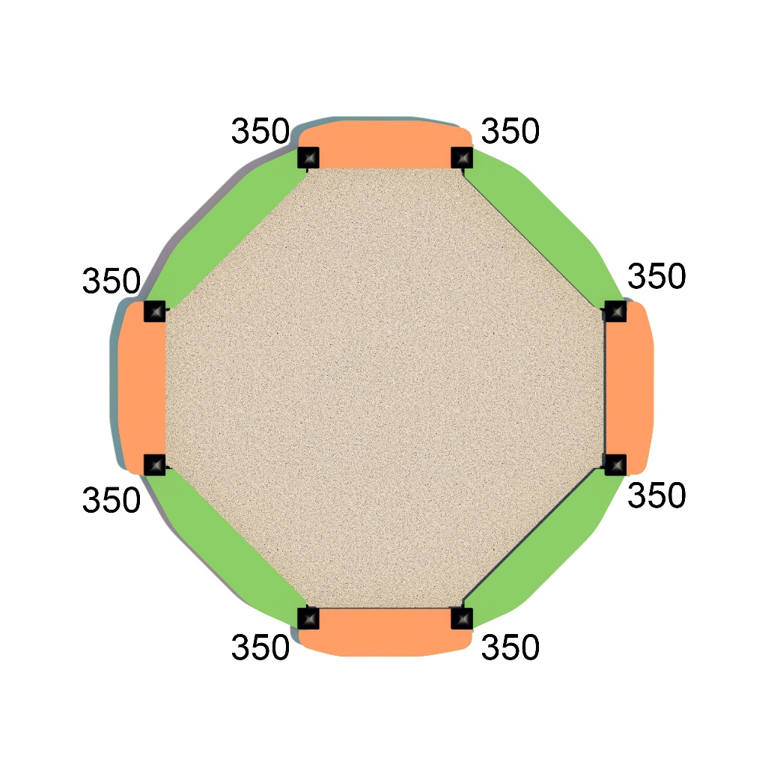
№ п/п | Артикул | Наименование | Кол-во | Изображение | цвет | Длина, м | Ширина, м | Высота, м | Объем, м3 | Объем всего | Метизы крепления на 1 комплектующую | Заглушка м8-10 (крепеж к столбу) (на 1 комплектующую) | всего м8-10 | Заглушка м6 (крепеж фанеры между собой) | всего м6
СТОЛБЫ
1 | 0080ДБ | Столб (брус 100х100) 350 мм | 8 |  | 8014 | 0.35 | 0.1 | 0.1 | 0.003 | 0.028
2 | 0013МП | Закладная торцевая 100х100 | 8 |  | 7047 | 0.075 | 0.075 | 0.26 | 0.0015 | 0.012 | Шуруп (глухарь) 8х50 - 4 шт. Шайба м8 увел. - 4шт. | 4 | 32 |  | 0
ПАНЕЛИ |  |  |  |  |  |  |  |  |  |  |  |  | 0 |  | 0
3 | 000723 | Борт 1 песочницы 1.02 (800х300х21мм) | 4 |  | 6018 | 0.8 | 0.3 | 0.021 | 0.005 | 0.020 | Шуруп (глухарь) 8х80 - 4 шт. Шайба м8 увел. - 4шт. | 4 | 16 |  | 0
4 | 000724 | Борт 2 песочницы 1.02 (870х300х21мм) | 4 |  | 2008 | 0.87 | 0.3 | 0.021 | 0.005 | 0.022 |  |  | 0 |  | 0
5 | 000725 | Лавка 1 песочницы 1.02 (800x200x21мм) | 4 |  | 2008 | 0.8 | 0.22 | 0.021 | 0.004 | 0.015 |  |  | 0 |  | 0
6 | 000726 | Лавка 2 песочницы 1.02 (996x218x21мм) | 1 |  | 6018 | 0.996 | 0.204 | 0.021 | 0.004 | 0.004 |  |  | 0 |  | 0
7 | 0003МП | Уголок крепежный 55х55х40 90гр. | 8 |  | 7047 | 0.062 | 0.062 | 0.04 | 0.0001 | 0.001 | Болт мебельный М6х35 - 1 шт. Шуруп (глухарь) 8х80 - 4 шт. Шайба м8 увел. - 2 шт. Гайка м6 - 2 шт | 1 | 8 | 1 | 8
8 | 0003МП | Уголок крепежный 55х55х40 90гр | 20 |  | 7047 | 0.062 | 0.062 | 0.04 | 0.0001 | 0.002 | Болт мебельный М6х35 - 2 шт. Шайба м8 увел. - 2 шт. Гайка м6 - 2 шт |  | 0 | 2 | 40
9 | 0059МП | Уголок 135гр. | 16 |  | 7047 | 0.062 | 0.062 | 0.04 | 0.000 | 0.002 | Болт мебельный М6х35 - 1 шт. Шуруп (глухарь) 8х80 - 4 шт. Шайба м8 увел. - 2 шт. Гайка м6 - 2 шт | 1 | 16 | 1 | 16
ЗАГЛУШКИ |  |  |  |  |  |  |  |  |  |  |  |  | 0 |  | 0
10 | КЧМ6КС | Заглушка К4М6КС | 64 |  | Черный | 0.027 | 0.027 | 0.016 | 0.00001 | 0.001 |  |  | 0 |  | 0
11 | КЧМ6КС | Заглушка К4М8КС | 88 |  | Черный | 0.036 | 0.036 | 0.023 | 0.00003 | 0.003 |  |  | 0 |  | 0
12 | 100-100.11КК | Заглушка 100-100.11КК | 8 |  |  | 0.1 | 0.1 | 0.044 | 0.00044 | 0.004 |  |  | 0 |  | 0
 |  |  |  |  |  |  |  |  |  |  |  |  | 72 |  | 64

